Fase 1
Sección | Subsección | Aplica (Si/No) | Autor | Presente (Si/No) | Observaciones
Analisis Internacional y Local | Referentes Internacionales | Si | Universidad: Carlos, Estandar: Jorge , Tecnologias: Kewin y River | Si | Muy buena investigación!
 | Comparación con Referentes Internacionales | Si | Universidad: Carlos, Estandar: Jorge | Si
 | Analisis Tecnologico | Si | Tecnologias: Kewin y River | Si
 | Competencia 1 | Si | General: Entre los 4 | Si
 | Competencia 2 | Si | Kewin Maslovy Patzan Tzun | Si
 | Competencia 3 | Si | Kewin Maslovy Patzan Tzun | Si
 | Competencia 4 | Si | River Anderson Ismalej Roman | Si
 | Competencia 5 | Si | River Anderson Ismalej Roman | Si
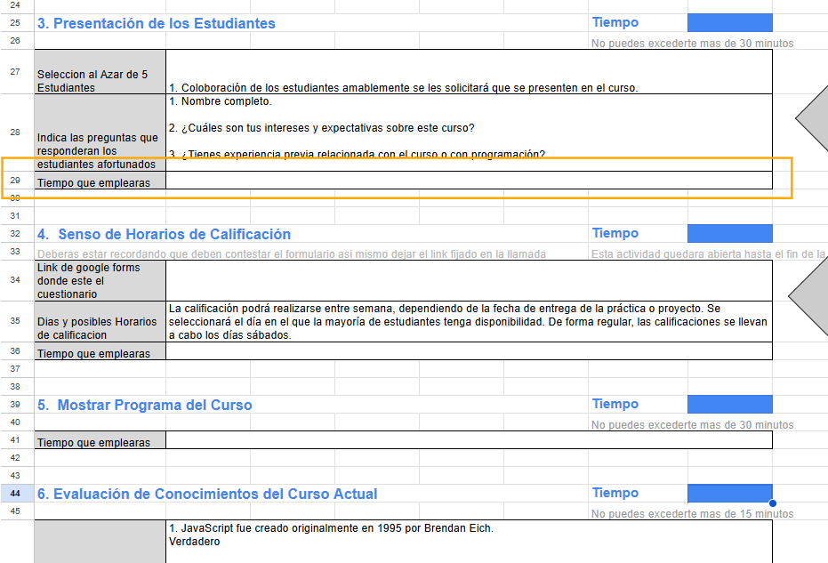
 | Competencia 6 | Si | Carlos Javier Cox Bautista | No | Sería de componer la competencia, la que está redactada fue la que hice de ejemplo, habrá que cambiarla.
 | Competencia 7 | Si | Jorge Estuardo Pumay Soy | Si
 | Diesño curricular |  |  |  | Hace falta y colocar los temas correctos de la semana 2 y 3.
 | Elaboración de diseño curricular
Semana Diagnostico | Bienvenida y presentacion | Si | Carlos Javier Cox Bautista | Si | Hay que revisar los tiempos
 | Evaluación de conocimientos previos | Si |  | Si
 | Presentación de los estudiantes | Si |  | Si
 | Senso de Horarios de Calificación | Si |  | Si
 | Mostrar Programa del Curso | Si |  | Si
 | Evaluación de Conocimientos del Curso Actual | Si |  | Si
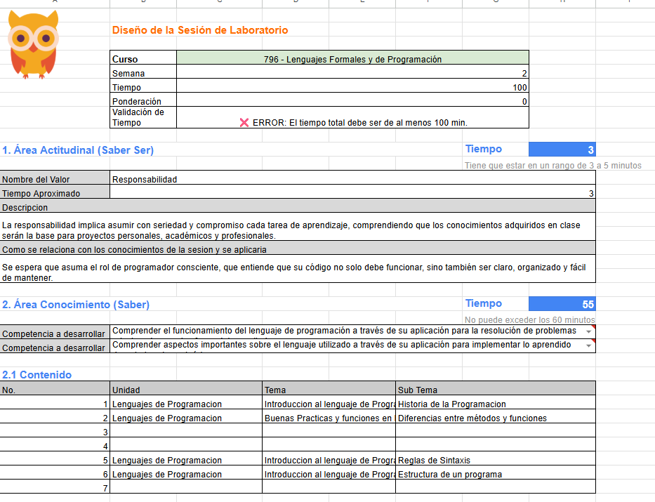
Semana 2 | Área Actitudinal | Si | Carlos Javier Cox Bautista | Si
 | Area de concocimiento | Si |  | No
 | Contenido | Si |  | No
 | Recursos Educativos | Si |  | Si
 | Área de habilidades | Si |  | No
 | Cierre | Si |  | Si
Semana 3 | Área Actitudinal | Si | Carlos Javier Cox Bautista | No
 | Area de concocimiento | Si |  | No
 | Contenido | Si |  | No
 | Recursos Educativos | Si |  | No
 | Área de habilidades | Si |  | No
 | Cierre | Si |  | No
Semana 4 | Área Actitudinal | Si | Jorge Estuardo Pumay Soy | Si
 | Area de concocimiento | Si |  | Si
 | Contenido | Si |  | Si
 | Recursos Educativos | Si |  | Si
 | Área de habilidades | Si |  | Si
 | Cierre | Si |  | Si
Semana 5 | Área Actitudinal | Si | Jorge Estuardo Pumay Soy | Si
 | Area de concocimiento | Si |  | Si
 | Contenido | Si |  | Si
 | Recursos Educativos | Si |  | Si
 | Área de habilidades | Si |  | Si
 | Cierre | Si |  | Si
Semana 6 | Área Actitudinal | Si | Jorge Estuardo Pumay Soy | Si
 | Area de concocimiento | Si |  | Si
 | Contenido | Si |  | Si
 | Recursos Educativos | Si |  | Si
 | Área de habilidades | Si |  | Si
 | Cierre | Si |  | Si
Semana 7 | Área Actitudinal | Si | Kewin Maslovy Patzan Tzun | Si
 | Area de concocimiento | Si |  | Si
 | Contenido | Si |  | Si
 | Recursos Educativos | Si |  | Si
 | Área de habilidades | Si |  | Si
 | Cierre | Si |  | Si
Semana 8 | Área Actitudinal | Si | Kewin Maslovy Patzan Tzun | Si
 | Area de concocimiento | Si |  | Si
 | Contenido | Si |  | Si
 | Recursos Educativos | Si |  | Si
 | Área de habilidades | Si |  | Si
 | Cierre | Si |  | Si
Semana 9 | Área Actitudinal | Si | Kewin Maslovy Patzan Tzun | Si
 | Area de concocimiento | Si |  | Si
 | Contenido | Si |  | Si
 | Recursos Educativos | Si |  | Si
 | Área de habilidades | Si |  | Si
 | Cierre | Si |  | Si
Semana 10 | Área Actitudinal | Si | River Anderson Ismalej Roman | Si
 | Area de concocimiento | Si |  | Si
 | Contenido | Si |  | Si
 | Recursos Educativos | Si |  | Si
 | Área de habilidades | Si |  | Si
 | Cierre | Si |  | Si
Semana 11 | Área Actitudinal | Si | River Anderson Ismalej Roman | Si
 | Area de concocimiento | Si |  | Si
 | Contenido | Si |  | Si
 | Recursos Educativos | Si |  | Si
 | Área de habilidades | Si |  | Si
 | Cierre | Si |  | Si
 | Proyectos
Proyecto 1 | Competencia a desarrollar 1 | Si | River Anderson Ismalej Roman | Si
 | Competencia a desarrollar 2 | Si |  | Si
 | Competencia a desarrollar 3 | Si |  | No | Solo faltó una competencia para desarrollar.
 | Ttiulo | Si |  | Si
 | Tecnologías/plataformas/lenguajes | Si |  | Si
 | Descripción | Si |  | Si
 | Ponderacion | Si |  | Si
 | Horas de realización | Si |  | Si
Proyecto 2 | Competencia a desarrollar 1 | Si | Kewin Maslovy Patzan Tzun | Si
 | Competencia a desarrollar 2 | Si |  | Si
 | Competencia a desarrollar 3 | Si |  | Si
 | Ttiulo | Si |  | Si
 | Tecnologías/plataformas/lenguajes | Si |  | Si
 | Descripción | Si |  | Si
 | Ponderacion | Si |  | Si
 | Horas de realización | Si |  | Si
Proyecto 3 | Competencia a desarrollar 1
 | Competencia a desarrollar 2
 | Competencia a desarrollar 3
 | Ttiulo
 | Tecnologías/plataformas/lenguajes
 | Descripción
 | Ponderacion
 | Horas de realización
 | Practicas |  |  |  | No se trabajó el apartado de la práctica única. Colocar la ponderación de la práctica única para que cuadren los 100 puntos del laboratorio.
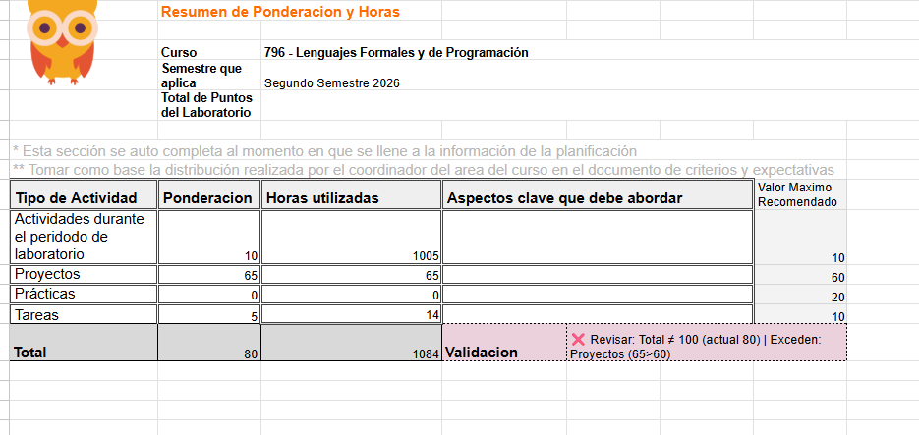
Practica 1 | Competencia a desarrollar 1 | Si | Carlos Javier Cox Bautista | No
 | Competencia a desarrollar 2 | Si |  | No
 | Competencia a desarrollar 3 | Si |  | No
 | Ttiulo | Si |  | No
 | Tecnologías/plataformas/lenguajes | Si |  | No
 | Descripción | Si |  | No
 | Ponderacion | Si |  | No
 | Horas de realización | Si |  | No
Practica 2 | Competencia a desarrollar 1
 | Competencia a desarrollar 2
 | Competencia a desarrollar 3
 | Ttiulo
 | Tecnologías/plataformas/lenguajes
 | Descripción
 | Ponderacion
 | Horas de realización
Practica 3 | Competencia a desarrollar 1
 | Competencia a desarrollar 2
 | Competencia a desarrollar 3
 | Ttiulo
 | Tecnologías/plataformas/lenguajes
 | Descripción
 | Ponderacion
 | Horas de realización
Practica 4 | Competencia a desarrollar 1
 | Competencia a desarrollar 2
 | Competencia a desarrollar 3
 | Ttiulo
 | Tecnologías/plataformas/lenguajes
 | Descripción
 | Ponderacion
 | Horas de realización
Practica 5 | Competencia a desarrollar 1
 | Competencia a desarrollar 2
 | Competencia a desarrollar 3
 | Ttiulo
 | Tecnologías/plataformas/lenguajes
 | Descripción
 | Ponderacion
 | Horas de realización
Practica 6 | Competencia a desarrollar 1
 | Competencia a desarrollar 2
 | Competencia a desarrollar 3
 | Ttiulo
 | Tecnologías/plataformas/lenguajes
 | Descripción
 | Ponderacion
 | Horas de realización
Practica 7 | Competencia a desarrollar 1
 | Competencia a desarrollar 2
 | Competencia a desarrollar 3
 | Ttiulo
 | Tecnologías/plataformas/lenguajes
 | Descripción
 | Ponderacion
 | Horas de realización
 | Tareas
Tarea 1 | Competencia a desarrollar 1 | Si | Jorge Estuardo Pumay Soy | Si
 | Competencia a desarrollar 2 | Si |  | Si
 | Competencia a desarrollar 3 | Si |  | Si
 | Ttiulo | Si |  | Si
 | Tecnologías/plataformas/lenguajes | Si |  | Si
 | Descripción | Si |  | Si
 | Ponderacion | Si |  | Si
 | Horas de realización | Si |  | Si
Tarea 2 | Competencia a desarrollar 1 | Si | Jorge Estuardo Pumay Soy | Si
 | Competencia a desarrollar 2 | Si |  | Si
 | Competencia a desarrollar 3 | Si |  | Si
 | Ttiulo | Si |  | Si
 | Tecnologías/plataformas/lenguajes | Si |  | Si
 | Descripción | Si |  | Si
 | Ponderacion | Si |  | Si
 | Horas de realización | Si |  | Si
Tarea 3 | Competencia a desarrollar 1 | Si | Jorge Estuardo Pumay Soy | Si
 | Competencia a desarrollar 2 | Si |  | Si
 | Competencia a desarrollar 3 | Si |  | Si
 | Ttiulo | Si |  | Si
 | Tecnologías/plataformas/lenguajes | Si |  | Si
 | Descripción | Si |  | Si
 | Ponderacion | Si |  | Si
 | Horas de realización | Si |  | Si
Tarea 4 | Competencia a desarrollar 1 | Si | Jorge Estuardo Pumay Soy | Si
 | Competencia a desarrollar 2 | Si |  | Si
 | Competencia a desarrollar 3 | Si |  | Si
 | Ttiulo | Si |  | Si
 | Tecnologías/plataformas/lenguajes | Si |  | Si
 | Descripción | Si |  | Si
 | Ponderacion | Si |  | Si
 | Horas de realización | Si |  | Si
Tarea 5 | Competencia a desarrollar 1
 | Competencia a desarrollar 2
 | Competencia a desarrollar 3
 | Ttiulo
 | Tecnologías/plataformas/lenguajes
 | Descripción
 | Ponderacion
 | Horas de realización
Tarea 6 | Competencia a desarrollar 1
 | Competencia a desarrollar 2
 | Competencia a desarrollar 3
 | Ttiulo
 | Tecnologías/plataformas/lenguajes
 | Descripción
 | Ponderacion
 | Horas de realización
Tarea 7 | Competencia a desarrollar 1
 | Competencia a desarrollar 2
 | Competencia a desarrollar 3
 | Ttiulo
 | Tecnologías/plataformas/lenguajes
 | Descripción
 | Ponderacion
 | Horas de realización

